钢锭
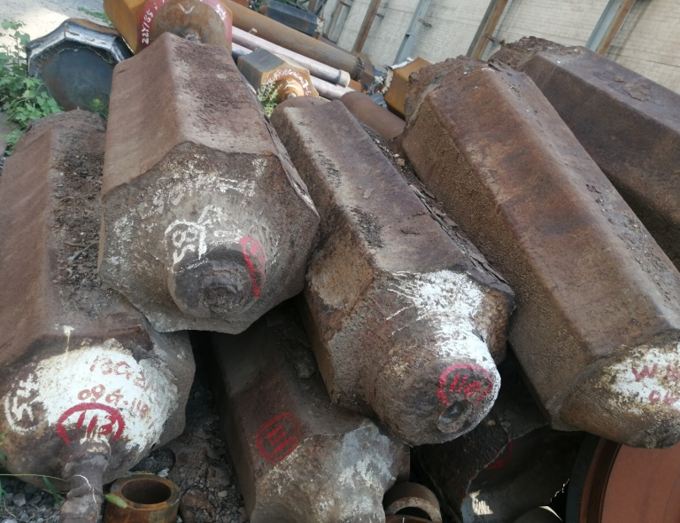
实物编号 | 名称 | 炉号 | 材质 | 重量（吨） | 件数 | 类型 | 备注
77 | 钢锭 | 96Y-26-2 | 316L | 1.5 | 1 | 闲置
78 | 钢锭 | 无 | 34CrNiMo6 | 5.4 | 1 | 闲置
79 | 钢锭 | 12J-162-4 | 15CrMo | 4.6 | 1 | 闲置
81 | 钢锭 | 15G-6-3 | DG20Mn | 4.6 | 1 | 闲置
82 | 钢锭 | 95G-399-6 | 20CrMn | 1.5 | 1 | 闲置
83 | 钢锭 | 14J-514-4 | 25Mn | 4.6 | 1 | 闲置
84 | 钢锭 | 无 | 16Mn | 2.4 | 1 | 闲置
85 | 钢锭 | 无 | 34CrMo1A | 5.4 | 1 | 闲置
87 | 钢锭 | 08G-1797-4 | 60CrMoV | 3.2 | 1 | 闲置
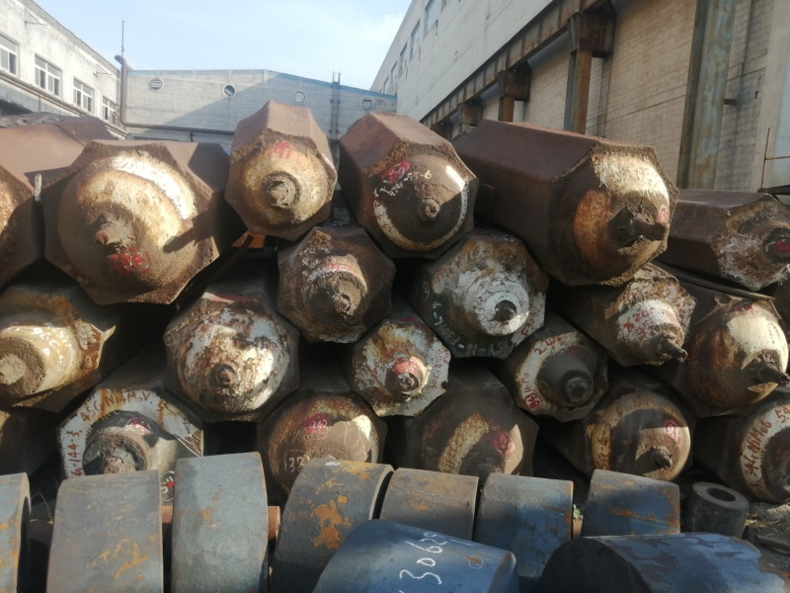
89 | 钢锭 | 08G-85-3 | Q390B | 4.6 | 1 | 闲置
92 | 钢锭 | 409-1 | 20Cr3WMoV | 3.6 | 1 | 闲置
93 | 钢锭 | 05G-144-3 | 45CrNi4MoV | 5 | 1 | 闲置
94 | 钢锭 | 15G-348-2 | DG34CrMo | 5.4 | 1 | 闲置
96 | 钢锭 | 08G-122-2 | AISI4130 | 6.5 | 1 | 闲置
97 | 钢锭 | 15G-348-1 | DG34CrMo | 5.4 | 1 | 闲置
100 | 钢锭 | 16G-286-3 | 20 | 4.6 | 1 | 在制品
103 | 钢锭 | 15G-73-3 | DG20 | 6.5 | 1 | 闲置
104 | 钢锭 | 12J-477-5 | 12CrNi3 | 3.2 | 1 | 闲置
105 | 钢锭 | 10G-549-4 | 34CrMo1A | 4.6 | 1 | 闲置
109 | 钢锭 | 12J-560 | 50 | 4.6 | 1 | 闲置
114 | 钢锭 | 92D-292 | 25CrMoV | 9 | 1 | 闲置
115 | 钢锭 | 05J-206-2 | 70CrMo | 7 | 1 | 闲置
116 | 钢锭 | 15G-348-3 | DG34CrMo | 5.4 | 1 | 闲置
117 | 钢锭 | 08J-1199-2 | 15CrMo | 11 | 1 | 闲置
118 | 钢锭 | 07J-1019-2 | 25CrMo4 | 7 | 1 | 闲置
119 | 钢锭 | 07J-1509-2 | X37CrMoV5-1 | 10 | 1 | 闲置
120 | 钢锭 | 12J-478-2 | EN40B | 4.6 | 1 | 闲置
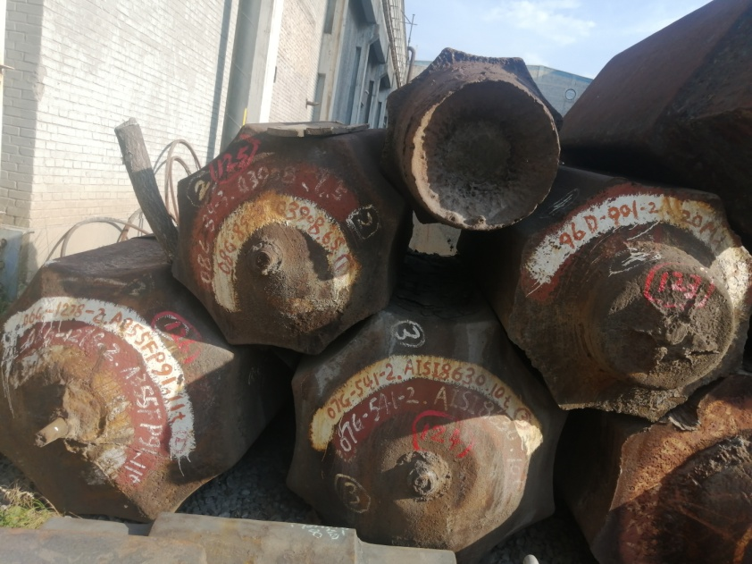
121 | 钢锭 | 无 | 9Cr2Mo | 10 | 1 | 闲置
122 | 钢锭 | 15Y-294-3 | 20MnSi | 11 | 1 | 闲置
123 | 钢锭 | 96D-901-2 | 20Mn | 7 | 1 | 闲置
124 | 钢锭 | 07G-541-2 | AISI8630 | 10 | 1 | 闲置
125 | 钢锭 | 08G-89-3 | Q3908 | 6.5 | 1 | 闲置
126 | 钢锭 | 06G-1278-2 | AB55FP91 | 11 | 1 | 闲置
129 | 钢锭 | 12J-611-5 | 1Cr17Ni2 | 3.6 | 1 | 闲置 | 不锈钢
130 | 钢锭 | 15G-143-13 | 42CrMo | 2.4 | 1 | 闲置
131 | 钢锭 | 12J-44-2 | DG34CrMo | 4.6 | 1 | 闲置
132 | 钢锭 | 15G-143-11 | 42CrMo | 2.4 | 1 | 闲置
133 | 钢锭 | 12J-542-2 | 12Cr2Ni4 | 4.6 | 1 | 闲置
134 | 钢锭 | 15Y-142-3 | CL60 | 2.4 | 1 | 闲置
135 | 钢锭 | 12J-477 | 12CrNi3 | 3.2 | 1 | 闲置
136 | 钢锭 | 14J-354 | 34CrNi1Mo | 2.4 | 1 | 闲置
137 | 钢锭 | 12J-611-4 | 1Cr17Ni2 | 3.6 | 1 | 闲置 | 不锈钢
138 | 钢锭 | 09G-147-2 | 42CrMo | 2.8 | 1 | 闲置
139 | 钢锭 | 无 | 32Cr3Mo1V | 4.6 | 1 | 闲置
142 | 钢锭 | 16G-286-2 | 20 | 4.6 | 1 | 在制品
合计 |  |  |  | 237.9 | 45

